浦添市
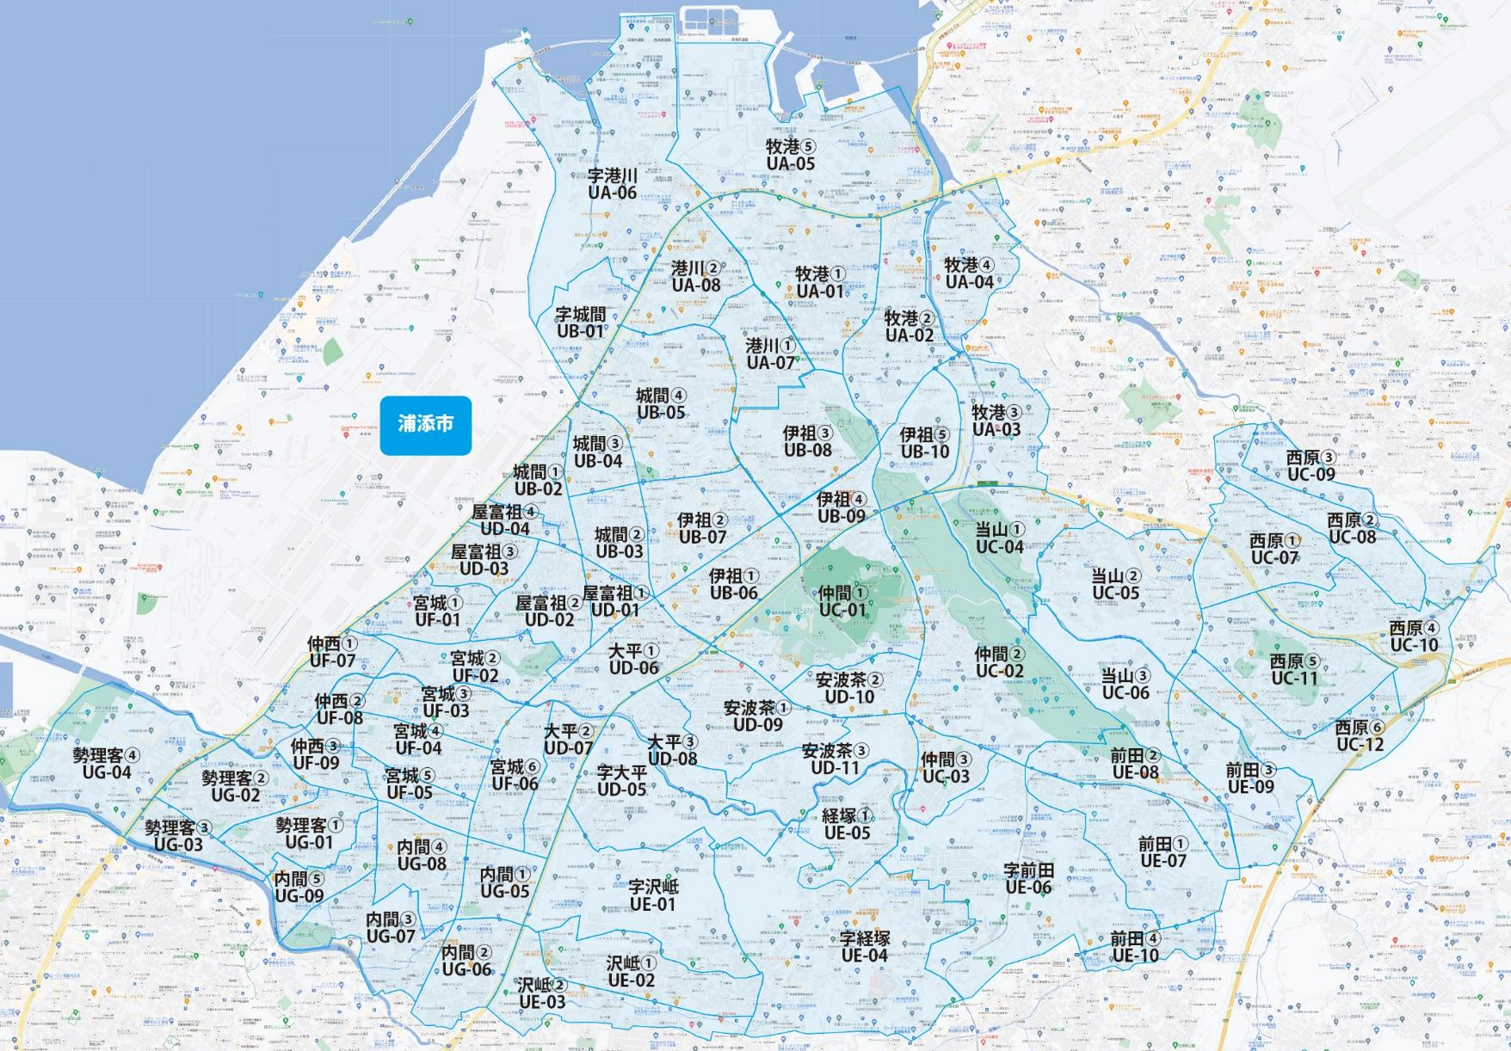

 |  |  |  |  |  |  |  |  | 2025-11-25 |  | 総部数
 |  |  |  |  |  |  |  | ①セグメントを選びます▶ | 軒並 | 配布部数 | 軒並 | 集合 | 戸建
 |  |  |  |  |  |  |  |  | 合計 | 0 | 38890 | 28280 | 10610
▼②選択するエリアに「1」を入力 |  |  |  |  |  |  | ▼②選択するエリアに「1」を入力 |  |  | ▲③合計値が表示されます
選択 | 図番 | 町域 | 配布部数 | 軒並 | 集合 | 戸建 | 選択 | 図番 | 町域 | 配布部数 | 軒並 | 集合 | 戸建
 | UA-01 | 牧港１丁目 | 0 | 980 | 580 | 400 |  | UD-05 | 字大平 | 0 | 380 | 300 | 80
 | UA-02 | 牧港２丁目 | 0 | 720 | 470 | 250 |  | UD-06 | 大平１丁目 | 0 | 730 | 570 | 160
 | UA-03 | 牧港３丁目 | 0 | 250 | 80 | 170 |  | UD-07 | 大平２丁目 | 0 | 530 | 430 | 100
 | UA-04 | 牧港４丁目 | 0 | 560 | 510 | 50 |  | UD-08 | 大平３丁目 | 0 | 300 | 160 | 140
 | UA-05 | 牧港５丁目 | 0 | 310 | 180 | 130 |  | UD-09 | 安波茶１丁目 | 0 | 750 | 280 | 470
 | UA-06 | 字港川 | 0 | 510 | 320 | 190 |  | UD-10 | 安波茶２丁目 | 0 | 310 | 250 | 60
 | UA-07 | 港川１丁目 | 0 | 890 | 700 | 190 |  | UD-11 | 安波茶３丁目 | 0 | 340 | 240 | 100
 | UA-08 | 港川２丁目 | 0 | 970 | 890 | 80 |  | UE-01 | 字沢岻 | 0 | 290 | 190 | 100
 | UB-01 | 字城間 | 0 | 100 | 50 | 50 |  | UE-02 | 沢岻１丁目 | 0 | 710 | 430 | 280
 | UB-02 | 城間１丁目 | 0 | 370 | 210 | 160 |  | UE-03 | 沢岻２丁目 | 0 | 380 | 250 | 130
 | UB-03 | 城間２丁目 | 0 | 630 | 480 | 150 |  | UE-04 | 字経塚 | 0 | 1780 | 1400 | 380
 | UB-04 | 城間３丁目 | 0 | 680 | 560 | 120 |  | UE-05 | 経塚１丁目 | 0 | 310 | 140 | 170
 | UB-05 | 城間４丁目 | 0 | 1680 | 1490 | 190 |  | UE-06 | 字前田 | 0 | 760 | 410 | 350
 | UB-06 | 伊祖１丁目 | 0 | 840 | 650 | 190 |  | UE-07 | 前田１丁目 | 0 | 660 | 470 | 190
 | UB-07 | 伊祖２丁目 | 0 | 830 | 640 | 190 |  | UE-08 | 前田２丁目 | 0 | 220 | 180 | 40
 | UB-08 | 伊祖３丁目 | 0 | 640 | 450 | 190 |  | UE-09 | 前田３丁目 | 0 | 200 | 130 | 70
 | UB-09 | 伊祖４丁目 | 0 | 360 | 300 | 60 |  | UE-10 | 前田４丁目 | 0 | 260 | 170 | 90
 | UB-10 | 伊祖５丁目 | 0 | 290 | 240 | 50 |  | UF-01 | 宮城１丁目 | 0 | 800 | 630 | 170
 | UC-01 | 仲間１丁目 | 0 | 430 | 290 | 140 |  | UF-02 | 宮城２丁目 | 0 | 780 | 600 | 180
 | UC-02 | 仲間２丁目 | 0 | 550 | 380 | 170 |  | UF-03 | 宮城３丁目 | 0 | 830 | 750 | 80
 | UC-03 | 仲間３丁目 | 0 | 280 | 120 | 160 |  | UF-04 | 宮城４丁目 | 0 | 810 | 710 | 100
 | UC-04 | 当山１丁目 | 0 | 250 | 140 | 110 |  | UF-05 | 宮城５丁目 | 0 | 350 | 270 | 80
 | UC-05 | 当山２丁目 | 0 | 740 | 540 | 200 |  | UF-06 | 宮城６丁目 | 0 | 620 | 400 | 220
 | UC-06 | 当山３丁目 | 0 | 20 | 20 | 0 |  | UF-07 | 仲西１丁目 | 0 | 580 | 440 | 140
 | UC-07 | 西原１丁目 | 0 | 740 | 540 | 200 |  | UF-08 | 仲西２丁目 | 0 | 370 | 320 | 50
 | UC-08 | 西原２丁目 | 0 | 430 | 310 | 120 |  | UF-09 | 仲西３丁目 | 0 | 460 | 340 | 120
 | UC-09 | 西原３丁目 | 0 | 210 | 130 | 80 |  | UG-01 | 勢理客１丁目 | 0 | 970 | 730 | 240
 | UC-10 | 西原４丁目 | 0 | 630 | 450 | 180 |  | UG-02 | 勢理客２丁目 | 0 | 640 | 380 | 260
 | UC-11 | 西原５丁目 | 0 | 860 | 520 | 340 |  | UG-03 | 勢理客３丁目 | 0 | 230 | 170 | 60
 | UC-12 | 西原６丁目 | 0 | 500 | 290 | 210 |  | UG-04 | 勢理客４丁目 | 0 | 100 | 100 | 0
 | UD-01 | 屋富祖１丁目 | 0 | 310 | 270 | 40 |  | UG-05 | 内間１丁目 | 0 | 470 | 400 | 70
 | UD-02 | 屋富祖２丁目 | 0 | 700 | 470 | 230 |  | UG-06 | 内間２丁目 | 0 | 1030 | 900 | 130
 | UD-03 | 屋富祖３丁目 | 0 | 390 | 230 | 160 |  | UG-07 | 内間３丁目 | 0 | 760 | 560 | 200
 | UD-04 | 屋富祖４丁目 | 0 | 180 | 130 | 50 |  | UG-08 | 内間４丁目 | 0 | 820 | 550 | 270
 |  |  |  |  |  |  |  | UG-09 | 内間５丁目 | 0 | 530 | 400 | 130

